3月起床
预先承诺习惯培养卡片

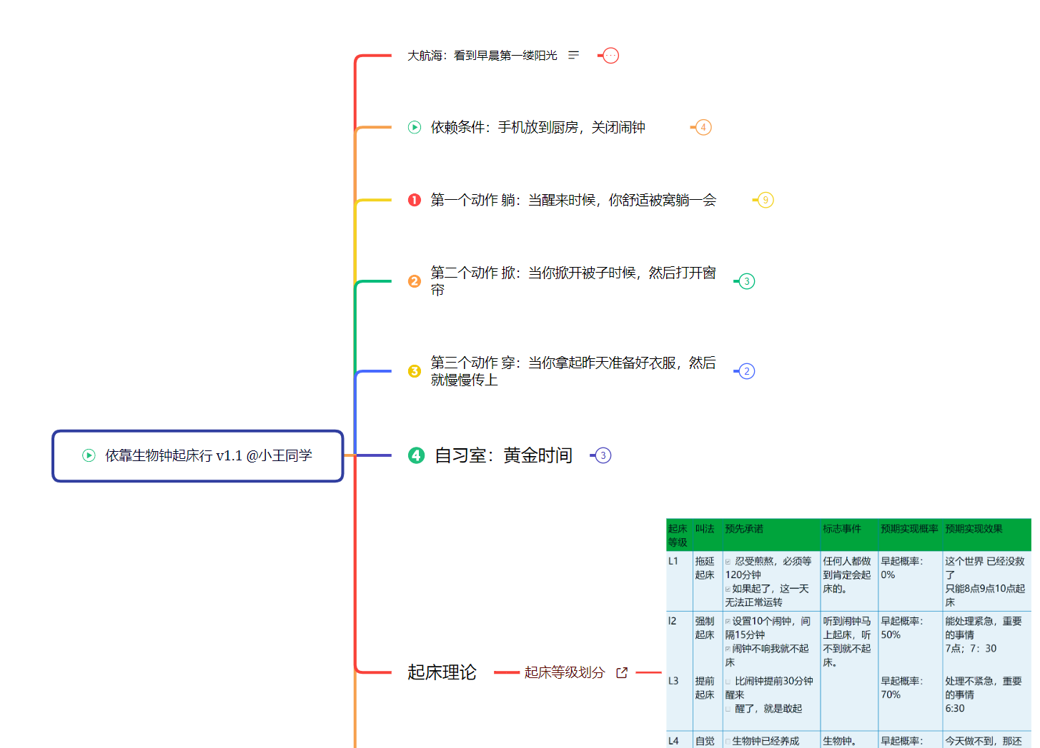

我要承诺达成 固定时间起床L3级别（参考自动驾驶级别） 的习惯
这个习惯对我来说很重要，因为
早起价值百万。躺赢，你想想你学习什么，做什么瞬间挣百万，早起可以实现
这个可以避免熬夜看视频恶性习惯，你可以不洗刷，不吃早餐上班，
但是第二天抵抗力下降，感冒发烧过敏，掉突发一系列问题，不可挽回的损失，需要多少代价才能弥补？ 。
但是第二天，过去n年习和工作计划全部失灵。需要多少代价重新积累起来？
在3月底，如果我实现：累计10天6:30 |起床累计20天7点起床|5天不靠闹钟依靠生物钟
成功了，我会已， 写成一个博客 标题 希腊神话 美杜莎诱惑故事开始，起床专家 身份告诉别人方法 ,为自己庆祝达成月度目标。
我的分段计划是: 我准备在三个事情 1.睡前准备清单 2 起床行动清单 3 3月九宫格清单
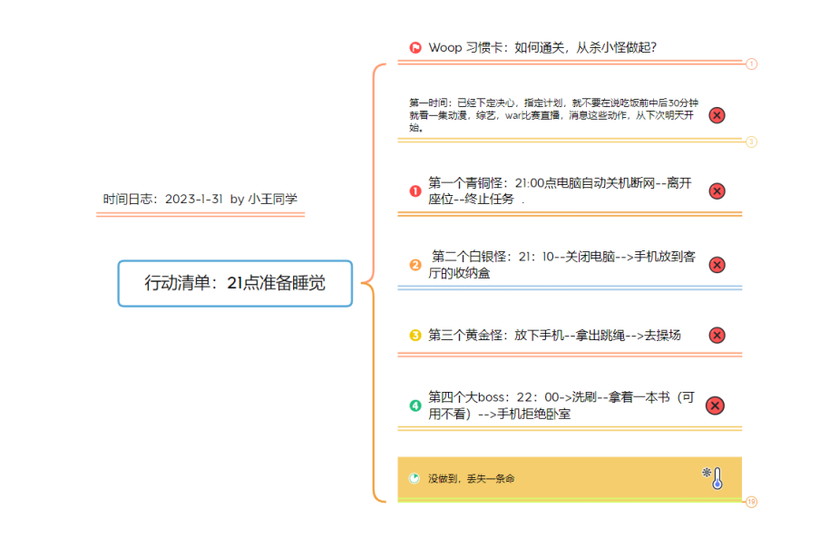
1 行动清单 依靠生物钟起床：
2 执行 3月目标九宫格任务
3 输出：《2023GDT践行(第3期)--养成固定21点准备入睡习惯
。
case1 如果遇到 天太黑，太冷，时间太早，别人都不起床，你为什么起床 的想法
我就：你发现一个小区，一个城市，全世界多人你做到了？为什么少数人，起床最晚人比较 这认识偏差 |  |  |  |  |  |  | https://www.yuque.com/yiyezhou/mwval5/gabuai1y4a3sg8vh?singleDoc#7MaR 《3月目标九宫格》
他们不起床，他们各种好公司，好家庭保证，早起就是你最强大武器，不一样
case2 如果遇到 从舒服被窝里，起床，实在难了的行动
我就 5秒起床法躺 ---掀----穿 行动清单

如果我有些想放弃：那一定是遇到周末，或者出现问题，然后手机诱惑大于自制力，你放到卧室
然后一次晚起床，一星期彻底起床 崩盘局面，一切后悔，自责变成拖延一部分。 。
如果失败了，21：点准备睡觉清单清单没有执行，总结原因，我会从头开始继续培养
开始日期： |  | 2023.3.1 | 完成日期： |  | 2023.3.30
承诺人： | 小王同学 |  |  | 别想太多，只管去做 |  | https://www.yuque.com/yiyezhou/nt04qa/lcg2d0t9a1rxo6c9?singleDoc# 《2023GDT践行(第3期)--养成固定21点准备入睡习惯》

 |  |  |  |  |  | https://www.yuque.com/yiyezhou/mwval5/gabuai1y4a3sg8vh?singleDoc#7MaR 《3月目标九宫格》

 |  |  |  |  |  |  |  | https://www.yuque.com/yiyezhou/nt04qa/lcg2d0t9a1rxo6c9?singleDoc# 《2023GDT践行(第3期)--养成固定21点准备入睡习惯》

习惯培养卡片2
习惯培养卡片

我要培养 的习惯。
这个习惯对我来说很重要，因为

。
如果 这个习惯培养
成功了，我会奖励自己 。
我的分段计划是:

。
如果遇到
的阻碍，
我就
。
如果我有些想放弃：
。
如果失败了，我会从头开始继续培养。
开始日期： | 完成日期：

签名：
 |  | 别想太多，只管去做。

